상품제안서
레스쁘리 고급 텀블러세트 JJJ 솔리드 에코백+스탠리 고 진공 텀블러 | 상품코드: F24237

 |  |  |  |  |  |  | 02-412-0044 | www.easy1.co.kr
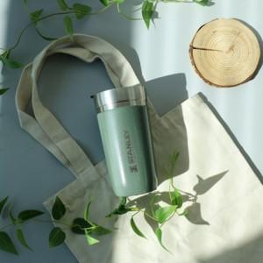

【상세/제작정보】

【인쇄/포장옵션】 | 실크, 레이저, 스티커 / 포장지포장

【공급단가】 | 수량 | 50~ | 100~ | 500~ | 1,000~ | 2,000~
*VAT별도 | 단가 | 42,770원 | 42,110원 | 41,120원 | 39,480원 | 37,830원

【상품 URL】 | https://dev.easy1.co.kr:443/src/goods_detail.php?gdno=24237

